Sheet1
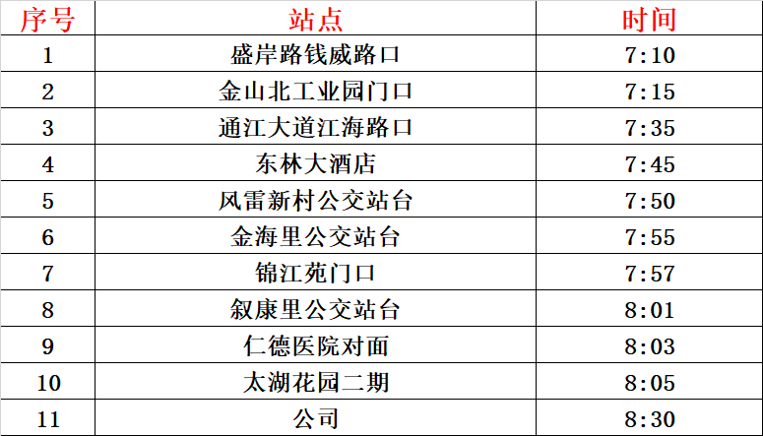
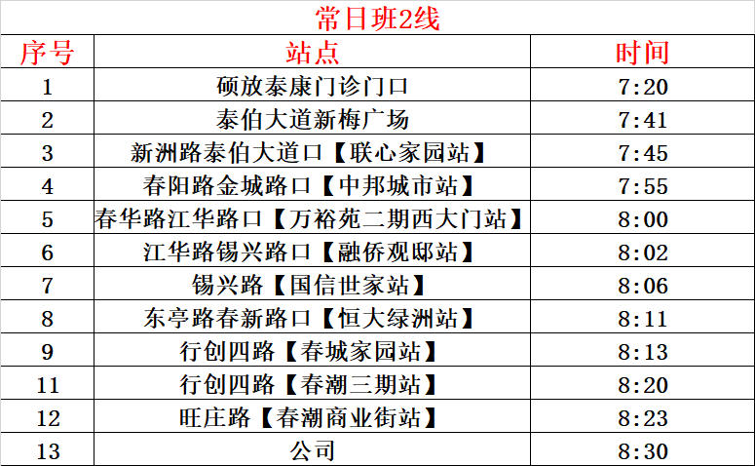
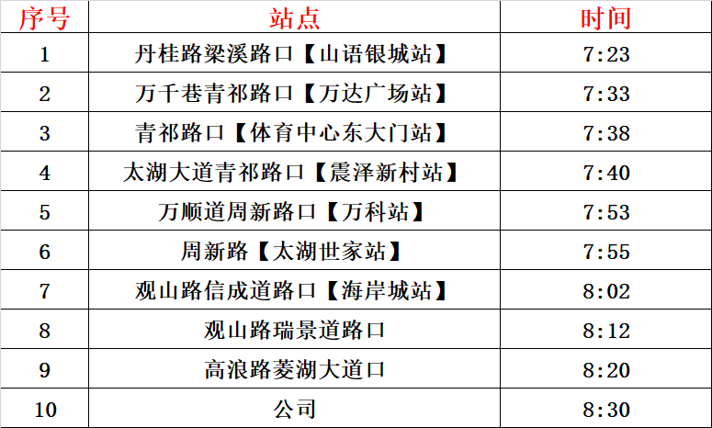
1 | lng | lat | 2 | lng2 | lat2 | 3 | lng3 | lat3
盛岸路钱威路口 | 120.2344709 | 31.61160868 | 硕放泰康门诊门口—找不到 | 120.504504 | 31.528749 | 丹桂路梁溪路口【山语银城站】 | 120.253183 | 31.565436
金山北工业园门口 | 120.2492983 | 31.61395798 | 泰伯大道新梅广场 | 120.440221 | 31.550519 | 万千巷青祁路口【万达广场站】 | 120.275474 | 31.567811
通江大道江海路口 | 120.3137837 | 31.6042511 | 新洲路泰伯大道口【联心家园站】 | 120.429518 | 31.553545 | 青祁路口【体育中心东大门站】 | 120.276485 | 31.550907
东林大酒店 | 120.30951 | 31.57883901 | 春阳路金城路口【中邦城市站】 | 120.386454 | 31.575279 | 太湖大道青祁路口【震泽新村站】 | 120.276754 | 31.546997
风雷新村公交站台 | 120.3250858 | 31.57591842 | 春华路江华路口【万裕苑二期西大门站】 | 120.38189 | 31.57124 | 万顺道周新路口【万科站】 | 120.289339 | 31.510939
金海里公交站台 | 120.3324641 | 31.57037596 | 江华路锡兴路口【融侨观邸站】 | 120.377102 | 31.56901 | 周新路【太湖世家站】 | 120.280199 | 31.51205
锦江苑门口 | 120.3339235 | 31.56889226 | 锡兴路【国信世家站】 | 120.372129 | 31.574531 | 观山路信成道路口【海岸城站】 | 120.304495 | 31.495546
叙康里公交站台 | 120.3410808 | 31.56368583 | 东亭路春新路口【恒大绿洲站】 | 120.361736 | 31.577138 | 观山路瑞景道路口 | 120.339467 | 31.502127
仁德医院对面 | 120.3448732 | 31.55781484 | 行创四路【春城家园站】 | 120.362917 | 31.573867 | 高浪路菱湖大道口 | 120.362298 | 31.515822
太湖花园二期 | 120.3477314 | 31.55384938 | 行创四路【春潮三期站】 | 120.376385 | 31.562792 | 汉江路20号 | 120.3711032 | 31.53733388
汉江路20号 | 120.3711032 | 31.53733388 | 旺庄路【春潮商业街站】 | 120.374053 | 31.555024 | 汉江路20号 | 120.3711032 | 31.53733388
汉江路20号 | 120.3711032 | 31.53733388 | 汉江路20号 | 120.3711032 | 31.53733388 | 汉江路20号 | 120.3711032 | 31.53733388

